画面項目
■画面設計書 |  |  |  |  |  |  |  |  |  |  |  | 文書番号 | BMS001
画面名 | 書籍一覧 (一般) |  | 縦スクロール |  | 可 | 横スクロール |  | 可 | 画面タイプ |  | 通常 | 画面URL | /book/list
■画面項目 |  |  |  |  |  |  |  |  |  |  |  | ファイル名 | book-list
画面イメージ

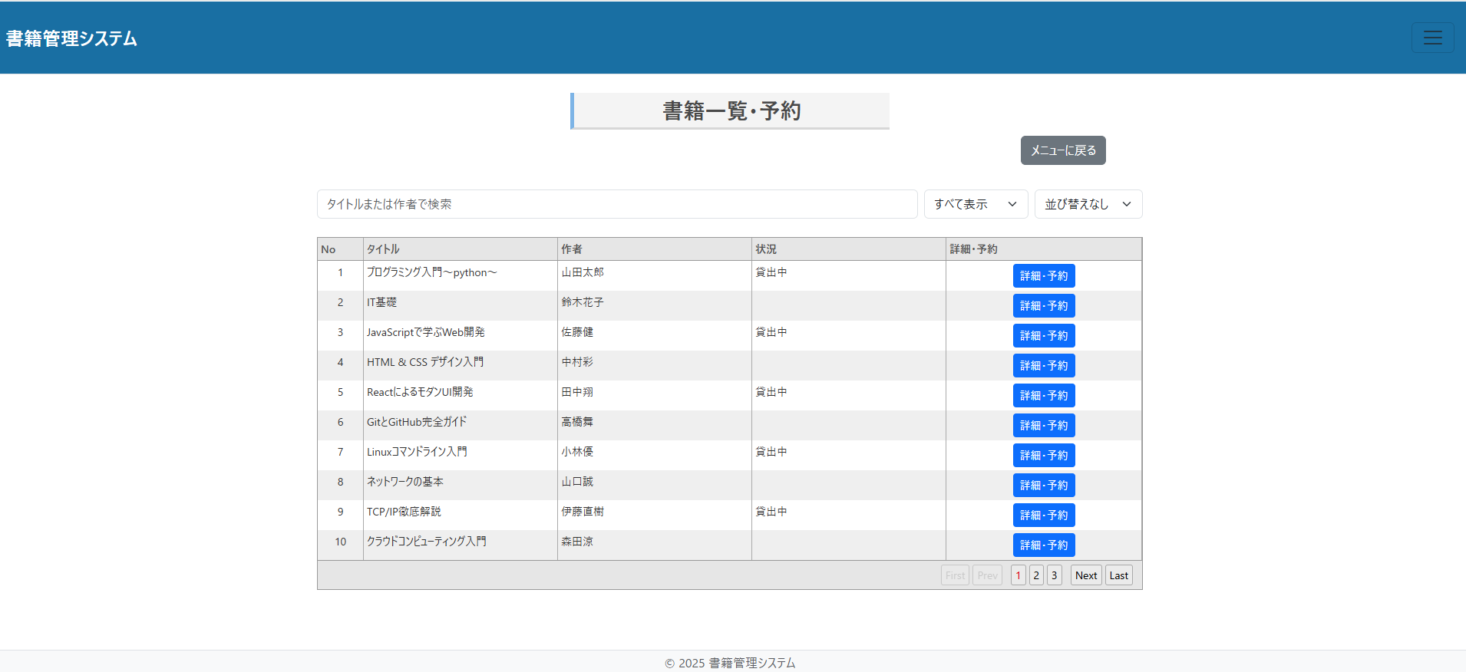

画面項目

No. | 項目ID | 項目名(日本語) |  | 部品種別 |  | 必須 | 初期値 |  |  | 桁数 | 備考 |  |  | イベントID
1 | number_label | 番号ラベル |  | ラベル
2 | number | 番号 |  | 表示項目
3 | title_label | 書籍名ラベル |  | ラベル
4 | title | 書籍名 |  | 表示項目 |  |  |  |  |  | 100
5 | author_label | 著者ラベル |  | ラベル
6 | author | 著者 |  | 表示項目 |  |  |  |  |  | 30
7 | status_label | 貸出状況ラベル |  | ラベル
8 | status | 貸出状況 |  | 表示項目
9 | date | 出版日 |  | 非表示項目 |  |  |  |  |  |  | 並び替えのための項目
10 | review | 評価 |  | 非表示項目 |  |  |  |  |  |  | 並び替えのための項目
11 | keyword_input | 検索欄 |  | インプット |  |  |  |  |  |  | 「書籍名」「著者」で検索可能 |  |  | #001
12 | filter_button | 絞り込みドロップダウン |  | ドロップダウン |  |  |  |  |  |  | 「貸出状況」で絞り込み可能 |  |  | #002
13 | sort_button | 並び替えドロップダウン |  | ドロップダウン |  |  |  |  |  |  | 「新着順」「評価順」で並び替え可能 |  |  | #003
14 | detail_button | 詳細リンク |  | リンク |  |  |  |  |  |  | 「詳細画面(/detail/{id})」へ遷移
15 | menu_button | メニューリンク |  | リンク |  |  |  |  |  |  | 「メニュー画面（/menu）」へ遷移する

画面遷移図
■画面設計書 |  |  |  |  |  |  |  | 文書番号 | BMS001
画面名 | 書籍一覧 (一般) | 縦スクロール | 可 | 横スクロール | 可 | 画面タイプ | 通常 | 画面URL | /book/list
■画面遷移図 |  |  |  |  |  |  |  | ファイル名 | book-list
書籍一覧・予約画面遷移図

メニューリンク押下
書籍一覧リンク押下

メニュー
書籍一覧・予約画面
詳細画面

一覧ボタン押下
詳細リンク押下

